B_PERSET
入力は種別ごとにカラーリングする
■ Variation
■ Vehicle Information
■ Power pass time
■ Other Domain
■ HardWire
■ CAN Rx Hook timeout
■ CAN Rx Hook Flag
■ CAN Rx Hook Signal
■ CAN Rx Message Status & Signal
■ （上記以外）
 |  |  |  |  |  |  |  |  |  |  |  |  |  |  |  |  |  |  |  |  |  |  |  |  |  |  |  |  |  |  |  |  | → | bit
 | Table Type | INDEX | 31 | 30 | 29 | 28 | 27 | 26 | 25 | 24 | 23 | 22 | 21 | 20 | 19 | 18 | 17 | 16 | 15 | 14 | 13 | 12 | 11 | 10 | 9 | 8 | 7 | 6 | 5 | 4 | 3 | 2 | 1 | 0 | REQ
 | Index Table |  | ALERT_VOM_RWT_EN | [reserved] | ALERT_VOM_VCS_ON | ALERT_VOM_IGN_ON | ALERT_VOM_IGN_OFF_WT | ALERT_VOM_IGN_OFF | ALERT_VOM_BAT_WT | ALERT_VOM_BAT_AO | [reserved] | [reserved] | [reserved] | [reserved] | [reserved] | [reserved] | [reserved] | [reserved] | [reserved] | [reserved] | [reserved] | [reserved] | [reserved] | [reserved] | [reserved] | [reserved] | [reserved] | [reserved] | ALERT_VOM_BAT_WT | BDB1S28_STS |  | PS_MBR_SIG |  |  |  | シート名称は、CH Nameと同じにすること。 1CHしか存在しない場合、機能名と同じにすること。
Master Table |  |  |  |  |  |  |  |  |  |  |  |  |  |  |  |  |  |  |  |  |  |  |  |  |  |  |  |  |  |  |  |  |  |  |  | 貼り付けコード
 |  |  |  |  |  |  |  |  |  |  |  |  |  |  |  |  |  |  |  |  |  |  |  |  |  |  |  |  |  |  |  |  |  |  |  | static const U4 u4_sp_ALERT_B_PERSET_CRIT[ALERT_B_PERSET_NUM_DST] = { | static const U4 u4_sp_ALERT_B_PERSET_MASK[ALERT_B_PERSET_NUM_DST] = { | static const U1 u1_sp_ALERT_B_PERSET_DST[ALERT_B_PERSET_NUM_DST] = { | const ST_ALERT_MTRX st_gp_ALERT_B_PERSET_MTRX[1] = { | #define ALERT_B_PERSET_NUM_DST (64U)
 | Table B_PERSET | 0 | × | × | × | × | × | × | × | × | × | × | × | × | × | × | × | × | × | × | × | × | × | × | × | × | × | × | 0 | 0 | 0 | 0 | 0 | 0 | UNKNOWN | (U4)0x00000000U, /* 00 UNKNOWN */ | (U4)0x0000003FU, /* 00 UNKNOWN */ | (U1)ALERT_REQ_UNKNOWN, /* 00 UNKNOWN */ | { | MtxSrch変数名 | B_PERSET
 |  | 1 | × | × | × | × | × | × | × | × | × | × | × | × | × | × | × | × | × | × | × | × | × | × | × | × | × | × | 0 | 0 | 0 | 0 | 0 | 1 | UNKNOWN | (U4)0x00000001U, /* 01 UNKNOWN */ | (U4)0x0000003FU, /* 01 UNKNOWN */ | (U1)ALERT_REQ_UNKNOWN, /* 01 UNKNOWN */ | &u4_s_AlertB_persetSrcchk, /* fp_u4_SRC_CHK */ | Use MtxSrch | 0
 |  | 2 | × | × | × | × | × | × | × | × | × | × | × | × | × | × | × | × | × | × | × | × | × | × | × | × | × | × | 0 | 0 | 0 | 0 | 1 | 0 | UNKNOWN | (U4)0x00000002U, /* 02 UNKNOWN */ | (U4)0x0000003FU, /* 02 UNKNOWN */ | (U1)ALERT_REQ_UNKNOWN, /* 02 UNKNOWN */ | vdp_PTR_NA, /* fp_vd_XDST */ | CRIT_NAME | u4_sp_ALERT_B_PERSET_CRIT
 |  | 3 | × | × | × | × | × | × | × | × | × | × | × | × | × | × | × | × | × | × | × | × | × | × | × | × | × | × | 0 | 0 | 0 | 0 | 1 | 1 | UNKNOWN | (U4)0x00000003U, /* 03 UNKNOWN */ | (U4)0x0000003FU, /* 03 UNKNOWN */ | (U1)ALERT_REQ_UNKNOWN, /* 03 UNKNOWN */ |  | MASK_NAME | u4_sp_ALERT_B_PERSET_MASK
 |  | 4 | × | × | × | × | × | × | × | × | × | × | × | × | × | × | × | × | × | × | × | × | × | × | × | × | × | × | 0 | 0 | 0 | 1 | 0 | 0 | UNKNOWN | (U4)0x00000004U, /* 04 UNKNOWN */ | (U4)0x0000003FU, /* 04 UNKNOWN */ | (U1)ALERT_REQ_UNKNOWN, /* 04 UNKNOWN */ | (const U4 *)vdp_PTR_NA, /* u4p_MASK */ | MTXSRCH_DEF | ALERT_B_PERSET_NUM_DST
 |  | 5 | × | × | × | × | × | × | × | × | × | × | × | × | × | × | × | × | × | × | × | × | × | × | × | × | × | × | 0 | 0 | 0 | 1 | 0 | 1 | UNKNOWN | (U4)0x00000005U, /* 05 UNKNOWN */ | (U4)0x0000003FU, /* 05 UNKNOWN */ | (U1)ALERT_REQ_UNKNOWN, /* 05 UNKNOWN */ | (const U4 *)vdp_PTR_NA, /* u4p_CRIT */ | MTXSRCH_OUT_DEF | u1_sp_ALERT_B_PERSET_DST
 |  | 6 | × | × | × | × | × | × | × | × | × | × | × | × | × | × | × | × | × | × | × | × | × | × | × | × | × | × | 0 | 0 | 0 | 1 | 1 | 0 | UNKNOWN | (U4)0x00000006U, /* 06 UNKNOWN */ | (U4)0x0000003FU, /* 06 UNKNOWN */ | (U1)ALERT_REQ_UNKNOWN, /* 06 UNKNOWN */ |  | ALERT_MTRX_NAME | st_gp_ALERT_B_PERSET_MTRX[1]
 |  | 7 | × | × | × | × | × | × | × | × | × | × | × | × | × | × | × | × | × | × | × | × | × | × | × | × | × | × | 0 | 0 | 0 | 1 | 1 | 1 | UNKNOWN | (U4)0x00000007U, /* 07 UNKNOWN */ | (U4)0x0000003FU, /* 07 UNKNOWN */ | (U1)ALERT_REQ_UNKNOWN, /* 07 UNKNOWN */ | &u1_sp_ALERT_B_PERSET_DST[0], /* u1p_DST */ | SRCH_NUM | 64
 |  | 8 | × | × | × | × | × | × | × | × | × | × | × | × | × | × | × | × | × | × | × | × | × | × | × | × | × | × | 0 | 0 | 1 | 0 | 0 | 0 | UNKNOWN | (U4)0x00000008U, /* 08 UNKNOWN */ | (U4)0x0000003FU, /* 08 UNKNOWN */ | (U1)ALERT_REQ_UNKNOWN, /* 08 UNKNOWN */ | (U2)ALERT_B_PERSET_NUM_DST, /* u2_num_srch */ | SRC CHK | u4_s_AlertB_persetSrcchk
 |  | 9 | × | × | × | × | × | × | × | × | × | × | × | × | × | × | × | × | × | × | × | × | × | × | × | × | × | × | 0 | 0 | 1 | 0 | 0 | 1 | UNKNOWN | (U4)0x00000009U, /* 09 UNKNOWN */ | (U4)0x0000003FU, /* 09 UNKNOWN */ | (U1)ALERT_REQ_UNKNOWN, /* 09 UNKNOWN */ | (U1)ALERT_VOM_BAT_WT /* u1_vom_act */ | RWTX | NULL
 |  | 10 | × | × | × | × | × | × | × | × | × | × | × | × | × | × | × | × | × | × | × | × | × | × | × | × | × | × | 0 | 0 | 1 | 0 | 1 | 0 | UNKNOWN | (U4)0x0000000AU, /* 10 UNKNOWN */ | (U4)0x0000003FU, /* 10 UNKNOWN */ | (U1)ALERT_REQ_UNKNOWN, /* 10 UNKNOWN */ | } | ACT | ALERT_VOM_BAT_WT
 |  | 11 | × | × | × | × | × | × | × | × | × | × | × | × | × | × | × | × | × | × | × | × | × | × | × | × | × | × | 0 | 0 | 1 | 0 | 1 | 1 | UNKNOWN | (U4)0x0000000BU, /* 11 UNKNOWN */ | (U4)0x0000003FU, /* 11 UNKNOWN */ | (U1)ALERT_REQ_UNKNOWN, /* 11 UNKNOWN */ | }; | ALERT_MTRX変数名 | B_PERSET
 |  | 12 | × | × | × | × | × | × | × | × | × | × | × | × | × | × | × | × | × | × | × | × | × | × | × | × | × | × | 0 | 0 | 1 | 1 | 0 | 0 | UNKNOWN | (U4)0x0000000CU, /* 12 UNKNOWN */ | (U4)0x0000003FU, /* 12 UNKNOWN */ | (U1)ALERT_REQ_UNKNOWN, /* 12 UNKNOWN */
 |  | 13 | × | × | × | × | × | × | × | × | × | × | × | × | × | × | × | × | × | × | × | × | × | × | × | × | × | × | 0 | 0 | 1 | 1 | 0 | 1 | UNKNOWN | (U4)0x0000000DU, /* 13 UNKNOWN */ | (U4)0x0000003FU, /* 13 UNKNOWN */ | (U1)ALERT_REQ_UNKNOWN, /* 13 UNKNOWN */
 |  | 14 | × | × | × | × | × | × | × | × | × | × | × | × | × | × | × | × | × | × | × | × | × | × | × | × | × | × | 0 | 0 | 1 | 1 | 1 | 0 | UNKNOWN | (U4)0x0000000EU, /* 14 UNKNOWN */ | (U4)0x0000003FU, /* 14 UNKNOWN */ | (U1)ALERT_REQ_UNKNOWN, /* 14 UNKNOWN */
 |  | 15 | × | × | × | × | × | × | × | × | × | × | × | × | × | × | × | × | × | × | × | × | × | × | × | × | × | × | 0 | 0 | 1 | 1 | 1 | 1 | UNKNOWN | (U4)0x0000000FU, /* 15 UNKNOWN */ | (U4)0x0000003FU, /* 15 UNKNOWN */ | (U1)ALERT_REQ_UNKNOWN, /* 15 UNKNOWN */
 |  | 16 | × | × | × | × | × | × | × | × | × | × | × | × | × | × | × | × | × | × | × | × | × | × | × | × | × | × | 0 | 1 | 0 | 0 | 0 | 0 | UNKNOWN | (U4)0x00000010U, /* 16 UNKNOWN */ | (U4)0x0000003FU, /* 16 UNKNOWN */ | (U1)ALERT_REQ_UNKNOWN, /* 16 UNKNOWN */
 |  | 17 | × | × | × | × | × | × | × | × | × | × | × | × | × | × | × | × | × | × | × | × | × | × | × | × | × | × | 0 | 1 | 0 | 0 | 0 | 1 | UNKNOWN | (U4)0x00000011U, /* 17 UNKNOWN */ | (U4)0x0000003FU, /* 17 UNKNOWN */ | (U1)ALERT_REQ_UNKNOWN, /* 17 UNKNOWN */
 |  | 18 | × | × | × | × | × | × | × | × | × | × | × | × | × | × | × | × | × | × | × | × | × | × | × | × | × | × | 0 | 1 | 0 | 0 | 1 | 0 | UNKNOWN | (U4)0x00000012U, /* 18 UNKNOWN */ | (U4)0x0000003FU, /* 18 UNKNOWN */ | (U1)ALERT_REQ_UNKNOWN, /* 18 UNKNOWN */
 |  | 19 | × | × | × | × | × | × | × | × | × | × | × | × | × | × | × | × | × | × | × | × | × | × | × | × | × | × | 0 | 1 | 0 | 0 | 1 | 1 | UNKNOWN | (U4)0x00000013U, /* 19 UNKNOWN */ | (U4)0x0000003FU, /* 19 UNKNOWN */ | (U1)ALERT_REQ_UNKNOWN, /* 19 UNKNOWN */
 |  | 20 | × | × | × | × | × | × | × | × | × | × | × | × | × | × | × | × | × | × | × | × | × | × | × | × | × | × | 0 | 1 | 0 | 1 | 0 | 0 | UNKNOWN | (U4)0x00000014U, /* 20 UNKNOWN */ | (U4)0x0000003FU, /* 20 UNKNOWN */ | (U1)ALERT_REQ_UNKNOWN, /* 20 UNKNOWN */
 |  | 21 | × | × | × | × | × | × | × | × | × | × | × | × | × | × | × | × | × | × | × | × | × | × | × | × | × | × | 0 | 1 | 0 | 1 | 0 | 1 | UNKNOWN | (U4)0x00000015U, /* 21 UNKNOWN */ | (U4)0x0000003FU, /* 21 UNKNOWN */ | (U1)ALERT_REQ_UNKNOWN, /* 21 UNKNOWN */
 |  | 22 | × | × | × | × | × | × | × | × | × | × | × | × | × | × | × | × | × | × | × | × | × | × | × | × | × | × | 0 | 1 | 0 | 1 | 1 | 0 | UNKNOWN | (U4)0x00000016U, /* 22 UNKNOWN */ | (U4)0x0000003FU, /* 22 UNKNOWN */ | (U1)ALERT_REQ_UNKNOWN, /* 22 UNKNOWN */
 |  | 23 | × | × | × | × | × | × | × | × | × | × | × | × | × | × | × | × | × | × | × | × | × | × | × | × | × | × | 0 | 1 | 0 | 1 | 1 | 1 | UNKNOWN | (U4)0x00000017U, /* 23 UNKNOWN */ | (U4)0x0000003FU, /* 23 UNKNOWN */ | (U1)ALERT_REQ_UNKNOWN, /* 23 UNKNOWN */
 |  | 24 | × | × | × | × | × | × | × | × | × | × | × | × | × | × | × | × | × | × | × | × | × | × | × | × | × | × | 0 | 1 | 1 | 0 | 0 | 0 | UNKNOWN | (U4)0x00000018U, /* 24 UNKNOWN */ | (U4)0x0000003FU, /* 24 UNKNOWN */ | (U1)ALERT_REQ_UNKNOWN, /* 24 UNKNOWN */
 |  | 25 | × | × | × | × | × | × | × | × | × | × | × | × | × | × | × | × | × | × | × | × | × | × | × | × | × | × | 0 | 1 | 1 | 0 | 0 | 1 | UNKNOWN | (U4)0x00000019U, /* 25 UNKNOWN */ | (U4)0x0000003FU, /* 25 UNKNOWN */ | (U1)ALERT_REQ_UNKNOWN, /* 25 UNKNOWN */
 |  | 26 | × | × | × | × | × | × | × | × | × | × | × | × | × | × | × | × | × | × | × | × | × | × | × | × | × | × | 0 | 1 | 1 | 0 | 1 | 0 | UNKNOWN | (U4)0x0000001AU, /* 26 UNKNOWN */ | (U4)0x0000003FU, /* 26 UNKNOWN */ | (U1)ALERT_REQ_UNKNOWN, /* 26 UNKNOWN */
 |  | 27 | × | × | × | × | × | × | × | × | × | × | × | × | × | × | × | × | × | × | × | × | × | × | × | × | × | × | 0 | 1 | 1 | 0 | 1 | 1 | UNKNOWN | (U4)0x0000001BU, /* 27 UNKNOWN */ | (U4)0x0000003FU, /* 27 UNKNOWN */ | (U1)ALERT_REQ_UNKNOWN, /* 27 UNKNOWN */
 |  | 28 | × | × | × | × | × | × | × | × | × | × | × | × | × | × | × | × | × | × | × | × | × | × | × | × | × | × | 0 | 1 | 1 | 1 | 0 | 0 | UNKNOWN | (U4)0x0000001CU, /* 28 UNKNOWN */ | (U4)0x0000003FU, /* 28 UNKNOWN */ | (U1)ALERT_REQ_UNKNOWN, /* 28 UNKNOWN */
 |  | 29 | × | × | × | × | × | × | × | × | × | × | × | × | × | × | × | × | × | × | × | × | × | × | × | × | × | × | 0 | 1 | 1 | 1 | 0 | 1 | UNKNOWN | (U4)0x0000001DU, /* 29 UNKNOWN */ | (U4)0x0000003FU, /* 29 UNKNOWN */ | (U1)ALERT_REQ_UNKNOWN, /* 29 UNKNOWN */
 |  | 30 | × | × | × | × | × | × | × | × | × | × | × | × | × | × | × | × | × | × | × | × | × | × | × | × | × | × | 0 | 1 | 1 | 1 | 1 | 0 | UNKNOWN | (U4)0x0000001EU, /* 30 UNKNOWN */ | (U4)0x0000003FU, /* 30 UNKNOWN */ | (U1)ALERT_REQ_UNKNOWN, /* 30 UNKNOWN */
 |  | 31 | × | × | × | × | × | × | × | × | × | × | × | × | × | × | × | × | × | × | × | × | × | × | × | × | × | × | 0 | 1 | 1 | 1 | 1 | 1 | UNKNOWN | (U4)0x0000001FU, /* 31 UNKNOWN */ | (U4)0x0000003FU, /* 31 UNKNOWN */ | (U1)ALERT_REQ_UNKNOWN, /* 31 UNKNOWN */
 |  | 32 | × | × | × | × | × | × | × | × | × | × | × | × | × | × | × | × | × | × | × | × | × | × | × | × | × | × | 1 | 0 | 0 | 0 | 0 | 0 | UNKNOWN | (U4)0x00000020U, /* 32 UNKNOWN */ | (U4)0x0000003FU, /* 32 UNKNOWN */ | (U1)ALERT_REQ_UNKNOWN, /* 32 UNKNOWN */
 |  | 33 | × | × | × | × | × | × | × | × | × | × | × | × | × | × | × | × | × | × | × | × | × | × | × | × | × | × | 1 | 0 | 0 | 0 | 0 | 1 | ON | (U4)0x00000021U, /* 33 ON */ | (U4)0x0000003FU, /* 33 ON */ | (U1)ALERT_REQ_B_PERSET_ON, /* 33 ON */
 |  | 34 | × | × | × | × | × | × | × | × | × | × | × | × | × | × | × | × | × | × | × | × | × | × | × | × | × | × | 1 | 0 | 0 | 0 | 1 | 0 | SINGLE | (U4)0x00000022U, /* 34 SINGLE */ | (U4)0x0000003FU, /* 34 SINGLE */ | (U1)ALERT_REQ_B_PERSET_SINGLE, /* 34 SINGLE */
 |  | 35 | × | × | × | × | × | × | × | × | × | × | × | × | × | × | × | × | × | × | × | × | × | × | × | × | × | × | 1 | 0 | 0 | 0 | 1 | 1 | DOUBLE | (U4)0x00000023U, /* 35 DOUBLE */ | (U4)0x0000003FU, /* 35 DOUBLE */ | (U1)ALERT_REQ_B_PERSET_DOUBLE, /* 35 DOUBLE */
 |  | 36 | × | × | × | × | × | × | × | × | × | × | × | × | × | × | × | × | × | × | × | × | × | × | × | × | × | × | 1 | 0 | 0 | 1 | 0 | 0 | UNKNOWN | (U4)0x00000024U, /* 36 UNKNOWN */ | (U4)0x0000003FU, /* 36 UNKNOWN */ | (U1)ALERT_REQ_UNKNOWN, /* 36 UNKNOWN */
 |  | 37 | × | × | × | × | × | × | × | × | × | × | × | × | × | × | × | × | × | × | × | × | × | × | × | × | × | × | 1 | 0 | 0 | 1 | 0 | 1 | UNKNOWN | (U4)0x00000025U, /* 37 UNKNOWN */ | (U4)0x0000003FU, /* 37 UNKNOWN */ | (U1)ALERT_REQ_UNKNOWN, /* 37 UNKNOWN */
 |  | 38 | × | × | × | × | × | × | × | × | × | × | × | × | × | × | × | × | × | × | × | × | × | × | × | × | × | × | 1 | 0 | 0 | 1 | 1 | 0 | UNKNOWN | (U4)0x00000026U, /* 38 UNKNOWN */ | (U4)0x0000003FU, /* 38 UNKNOWN */ | (U1)ALERT_REQ_UNKNOWN, /* 38 UNKNOWN */
 |  | 39 | × | × | × | × | × | × | × | × | × | × | × | × | × | × | × | × | × | × | × | × | × | × | × | × | × | × | 1 | 0 | 0 | 1 | 1 | 1 | UNKNOWN | (U4)0x00000027U, /* 39 UNKNOWN */ | (U4)0x0000003FU, /* 39 UNKNOWN */ | (U1)ALERT_REQ_UNKNOWN, /* 39 UNKNOWN */
 |  | 40 | × | × | × | × | × | × | × | × | × | × | × | × | × | × | × | × | × | × | × | × | × | × | × | × | × | × | 1 | 0 | 1 | 0 | 0 | 0 | UNKNOWN | (U4)0x00000028U, /* 40 UNKNOWN */ | (U4)0x0000003FU, /* 40 UNKNOWN */ | (U1)ALERT_REQ_UNKNOWN, /* 40 UNKNOWN */
 |  | 41 | × | × | × | × | × | × | × | × | × | × | × | × | × | × | × | × | × | × | × | × | × | × | × | × | × | × | 1 | 0 | 1 | 0 | 0 | 1 | UNKNOWN | (U4)0x00000029U, /* 41 UNKNOWN */ | (U4)0x0000003FU, /* 41 UNKNOWN */ | (U1)ALERT_REQ_UNKNOWN, /* 41 UNKNOWN */
 |  | 42 | × | × | × | × | × | × | × | × | × | × | × | × | × | × | × | × | × | × | × | × | × | × | × | × | × | × | 1 | 0 | 1 | 0 | 1 | 0 | UNKNOWN | (U4)0x0000002AU, /* 42 UNKNOWN */ | (U4)0x0000003FU, /* 42 UNKNOWN */ | (U1)ALERT_REQ_UNKNOWN, /* 42 UNKNOWN */
 |  | 43 | × | × | × | × | × | × | × | × | × | × | × | × | × | × | × | × | × | × | × | × | × | × | × | × | × | × | 1 | 0 | 1 | 0 | 1 | 1 | UNKNOWN | (U4)0x0000002BU, /* 43 UNKNOWN */ | (U4)0x0000003FU, /* 43 UNKNOWN */ | (U1)ALERT_REQ_UNKNOWN, /* 43 UNKNOWN */
 |  | 44 | × | × | × | × | × | × | × | × | × | × | × | × | × | × | × | × | × | × | × | × | × | × | × | × | × | × | 1 | 0 | 1 | 1 | 0 | 0 | UNKNOWN | (U4)0x0000002CU, /* 44 UNKNOWN */ | (U4)0x0000003FU, /* 44 UNKNOWN */ | (U1)ALERT_REQ_UNKNOWN, /* 44 UNKNOWN */
 |  | 45 | × | × | × | × | × | × | × | × | × | × | × | × | × | × | × | × | × | × | × | × | × | × | × | × | × | × | 1 | 0 | 1 | 1 | 0 | 1 | UNKNOWN | (U4)0x0000002DU, /* 45 UNKNOWN */ | (U4)0x0000003FU, /* 45 UNKNOWN */ | (U1)ALERT_REQ_UNKNOWN, /* 45 UNKNOWN */
 |  | 46 | × | × | × | × | × | × | × | × | × | × | × | × | × | × | × | × | × | × | × | × | × | × | × | × | × | × | 1 | 0 | 1 | 1 | 1 | 0 | UNKNOWN | (U4)0x0000002EU, /* 46 UNKNOWN */ | (U4)0x0000003FU, /* 46 UNKNOWN */ | (U1)ALERT_REQ_UNKNOWN, /* 46 UNKNOWN */
 |  | 47 | × | × | × | × | × | × | × | × | × | × | × | × | × | × | × | × | × | × | × | × | × | × | × | × | × | × | 1 | 0 | 1 | 1 | 1 | 1 | UNKNOWN | (U4)0x0000002FU, /* 47 UNKNOWN */ | (U4)0x0000003FU, /* 47 UNKNOWN */ | (U1)ALERT_REQ_UNKNOWN, /* 47 UNKNOWN */
 |  | 48 | × | × | × | × | × | × | × | × | × | × | × | × | × | × | × | × | × | × | × | × | × | × | × | × | × | × | 1 | 1 | 0 | 0 | 0 | 0 | UNKNOWN | (U4)0x00000030U, /* 48 UNKNOWN */ | (U4)0x0000003FU, /* 48 UNKNOWN */ | (U1)ALERT_REQ_UNKNOWN, /* 48 UNKNOWN */
 |  | 49 | × | × | × | × | × | × | × | × | × | × | × | × | × | × | × | × | × | × | × | × | × | × | × | × | × | × | 1 | 1 | 0 | 0 | 0 | 1 | UNKNOWN | (U4)0x00000031U, /* 49 UNKNOWN */ | (U4)0x0000003FU, /* 49 UNKNOWN */ | (U1)ALERT_REQ_UNKNOWN, /* 49 UNKNOWN */
 |  | 50 | × | × | × | × | × | × | × | × | × | × | × | × | × | × | × | × | × | × | × | × | × | × | × | × | × | × | 1 | 1 | 0 | 0 | 1 | 0 | UNKNOWN | (U4)0x00000032U, /* 50 UNKNOWN */ | (U4)0x0000003FU, /* 50 UNKNOWN */ | (U1)ALERT_REQ_UNKNOWN, /* 50 UNKNOWN */
 |  | 51 | × | × | × | × | × | × | × | × | × | × | × | × | × | × | × | × | × | × | × | × | × | × | × | × | × | × | 1 | 1 | 0 | 0 | 1 | 1 | UNKNOWN | (U4)0x00000033U, /* 51 UNKNOWN */ | (U4)0x0000003FU, /* 51 UNKNOWN */ | (U1)ALERT_REQ_UNKNOWN, /* 51 UNKNOWN */
 |  | 52 | × | × | × | × | × | × | × | × | × | × | × | × | × | × | × | × | × | × | × | × | × | × | × | × | × | × | 1 | 1 | 0 | 1 | 0 | 0 | UNKNOWN | (U4)0x00000034U, /* 52 UNKNOWN */ | (U4)0x0000003FU, /* 52 UNKNOWN */ | (U1)ALERT_REQ_UNKNOWN, /* 52 UNKNOWN */
 |  | 53 | × | × | × | × | × | × | × | × | × | × | × | × | × | × | × | × | × | × | × | × | × | × | × | × | × | × | 1 | 1 | 0 | 1 | 0 | 1 | UNKNOWN | (U4)0x00000035U, /* 53 UNKNOWN */ | (U4)0x0000003FU, /* 53 UNKNOWN */ | (U1)ALERT_REQ_UNKNOWN, /* 53 UNKNOWN */
 |  | 54 | × | × | × | × | × | × | × | × | × | × | × | × | × | × | × | × | × | × | × | × | × | × | × | × | × | × | 1 | 1 | 0 | 1 | 1 | 0 | UNKNOWN | (U4)0x00000036U, /* 54 UNKNOWN */ | (U4)0x0000003FU, /* 54 UNKNOWN */ | (U1)ALERT_REQ_UNKNOWN, /* 54 UNKNOWN */
 |  | 55 | × | × | × | × | × | × | × | × | × | × | × | × | × | × | × | × | × | × | × | × | × | × | × | × | × | × | 1 | 1 | 0 | 1 | 1 | 1 | UNKNOWN | (U4)0x00000037U, /* 55 UNKNOWN */ | (U4)0x0000003FU, /* 55 UNKNOWN */ | (U1)ALERT_REQ_UNKNOWN, /* 55 UNKNOWN */
 |  | 56 | × | × | × | × | × | × | × | × | × | × | × | × | × | × | × | × | × | × | × | × | × | × | × | × | × | × | 1 | 1 | 1 | 0 | 0 | 0 | UNKNOWN | (U4)0x00000038U, /* 56 UNKNOWN */ | (U4)0x0000003FU, /* 56 UNKNOWN */ | (U1)ALERT_REQ_UNKNOWN, /* 56 UNKNOWN */
 |  | 57 | × | × | × | × | × | × | × | × | × | × | × | × | × | × | × | × | × | × | × | × | × | × | × | × | × | × | 1 | 1 | 1 | 0 | 0 | 1 | UNKNOWN | (U4)0x00000039U, /* 57 UNKNOWN */ | (U4)0x0000003FU, /* 57 UNKNOWN */ | (U1)ALERT_REQ_UNKNOWN, /* 57 UNKNOWN */
 |  | 58 | × | × | × | × | × | × | × | × | × | × | × | × | × | × | × | × | × | × | × | × | × | × | × | × | × | × | 1 | 1 | 1 | 0 | 1 | 0 | UNKNOWN | (U4)0x0000003AU, /* 58 UNKNOWN */ | (U4)0x0000003FU, /* 58 UNKNOWN */ | (U1)ALERT_REQ_UNKNOWN, /* 58 UNKNOWN */
 |  | 59 | × | × | × | × | × | × | × | × | × | × | × | × | × | × | × | × | × | × | × | × | × | × | × | × | × | × | 1 | 1 | 1 | 0 | 1 | 1 | UNKNOWN | (U4)0x0000003BU, /* 59 UNKNOWN */ | (U4)0x0000003FU, /* 59 UNKNOWN */ | (U1)ALERT_REQ_UNKNOWN, /* 59 UNKNOWN */
 |  | 60 | × | × | × | × | × | × | × | × | × | × | × | × | × | × | × | × | × | × | × | × | × | × | × | × | × | × | 1 | 1 | 1 | 1 | 0 | 0 | UNKNOWN | (U4)0x0000003CU, /* 60 UNKNOWN */ | (U4)0x0000003FU, /* 60 UNKNOWN */ | (U1)ALERT_REQ_UNKNOWN, /* 60 UNKNOWN */
 |  | 61 | × | × | × | × | × | × | × | × | × | × | × | × | × | × | × | × | × | × | × | × | × | × | × | × | × | × | 1 | 1 | 1 | 1 | 0 | 1 | UNKNOWN | (U4)0x0000003DU, /* 61 UNKNOWN */ | (U4)0x0000003FU, /* 61 UNKNOWN */ | (U1)ALERT_REQ_UNKNOWN, /* 61 UNKNOWN */
 |  | 62 | × | × | × | × | × | × | × | × | × | × | × | × | × | × | × | × | × | × | × | × | × | × | × | × | × | × | 1 | 1 | 1 | 1 | 1 | 0 | UNKNOWN | (U4)0x0000003EU, /* 62 UNKNOWN */ | (U4)0x0000003FU, /* 62 UNKNOWN */ | (U1)ALERT_REQ_UNKNOWN, /* 62 UNKNOWN */
 |  | 63 | × | × | × | × | × | × | × | × | × | × | × | × | × | × | × | × | × | × | × | × | × | × | × | × | × | × | 1 | 1 | 1 | 1 | 1 | 1 | UNKNOWN | (U4)0x0000003FU /* 63 UNKNOWN */ | (U4)0x0000003FU /* 63 UNKNOWN */ | (U1)ALERT_REQ_UNKNOWN /* 63 UNKNOWN */
Criteria |  |  |  |  |  |  |  |  |  |  |  |  |  |  |  |  |  |  |  |  |  |  |  |  |  |  |  |  |  |  |  |  |  |  |  | }; | }; | };
 | Table B_PERSET | 0 | 0 | 0 | 0 | 0 | 0 | 0 | 0 | 0 | 0 | 0 | 0 | 0 | 0 | 0 | 0 | 0 | 0 | 0 | 0 | 0 | 0 | 0 | 0 | 0 | 0 | 0 | 0 | 0 | 0 | 0 | 0 | 0 | UNKNOWN
 |  | 1 | 0 | 0 | 0 | 0 | 0 | 0 | 0 | 0 | 0 | 0 | 0 | 0 | 0 | 0 | 0 | 0 | 0 | 0 | 0 | 0 | 0 | 0 | 0 | 0 | 0 | 0 | 0 | 0 | 0 | 0 | 0 | 1 | UNKNOWN
 |  | 2 | 0 | 0 | 0 | 0 | 0 | 0 | 0 | 0 | 0 | 0 | 0 | 0 | 0 | 0 | 0 | 0 | 0 | 0 | 0 | 0 | 0 | 0 | 0 | 0 | 0 | 0 | 0 | 0 | 0 | 0 | 1 | 0 | UNKNOWN
 |  | 3 | 0 | 0 | 0 | 0 | 0 | 0 | 0 | 0 | 0 | 0 | 0 | 0 | 0 | 0 | 0 | 0 | 0 | 0 | 0 | 0 | 0 | 0 | 0 | 0 | 0 | 0 | 0 | 0 | 0 | 0 | 1 | 1 | UNKNOWN
 |  | 4 | 0 | 0 | 0 | 0 | 0 | 0 | 0 | 0 | 0 | 0 | 0 | 0 | 0 | 0 | 0 | 0 | 0 | 0 | 0 | 0 | 0 | 0 | 0 | 0 | 0 | 0 | 0 | 0 | 0 | 1 | 0 | 0 | UNKNOWN
 |  | 5 | 0 | 0 | 0 | 0 | 0 | 0 | 0 | 0 | 0 | 0 | 0 | 0 | 0 | 0 | 0 | 0 | 0 | 0 | 0 | 0 | 0 | 0 | 0 | 0 | 0 | 0 | 0 | 0 | 0 | 1 | 0 | 1 | UNKNOWN
 |  | 6 | 0 | 0 | 0 | 0 | 0 | 0 | 0 | 0 | 0 | 0 | 0 | 0 | 0 | 0 | 0 | 0 | 0 | 0 | 0 | 0 | 0 | 0 | 0 | 0 | 0 | 0 | 0 | 0 | 0 | 1 | 1 | 0 | UNKNOWN
 |  | 7 | 0 | 0 | 0 | 0 | 0 | 0 | 0 | 0 | 0 | 0 | 0 | 0 | 0 | 0 | 0 | 0 | 0 | 0 | 0 | 0 | 0 | 0 | 0 | 0 | 0 | 0 | 0 | 0 | 0 | 1 | 1 | 1 | UNKNOWN
 |  | 8 | 0 | 0 | 0 | 0 | 0 | 0 | 0 | 0 | 0 | 0 | 0 | 0 | 0 | 0 | 0 | 0 | 0 | 0 | 0 | 0 | 0 | 0 | 0 | 0 | 0 | 0 | 0 | 0 | 1 | 0 | 0 | 0 | UNKNOWN
 |  | 9 | 0 | 0 | 0 | 0 | 0 | 0 | 0 | 0 | 0 | 0 | 0 | 0 | 0 | 0 | 0 | 0 | 0 | 0 | 0 | 0 | 0 | 0 | 0 | 0 | 0 | 0 | 0 | 0 | 1 | 0 | 0 | 1 | UNKNOWN
 |  | 10 | 0 | 0 | 0 | 0 | 0 | 0 | 0 | 0 | 0 | 0 | 0 | 0 | 0 | 0 | 0 | 0 | 0 | 0 | 0 | 0 | 0 | 0 | 0 | 0 | 0 | 0 | 0 | 0 | 1 | 0 | 1 | 0 | UNKNOWN
 |  | 11 | 0 | 0 | 0 | 0 | 0 | 0 | 0 | 0 | 0 | 0 | 0 | 0 | 0 | 0 | 0 | 0 | 0 | 0 | 0 | 0 | 0 | 0 | 0 | 0 | 0 | 0 | 0 | 0 | 1 | 0 | 1 | 1 | UNKNOWN
 |  | 12 | 0 | 0 | 0 | 0 | 0 | 0 | 0 | 0 | 0 | 0 | 0 | 0 | 0 | 0 | 0 | 0 | 0 | 0 | 0 | 0 | 0 | 0 | 0 | 0 | 0 | 0 | 0 | 0 | 1 | 1 | 0 | 0 | UNKNOWN
 |  | 13 | 0 | 0 | 0 | 0 | 0 | 0 | 0 | 0 | 0 | 0 | 0 | 0 | 0 | 0 | 0 | 0 | 0 | 0 | 0 | 0 | 0 | 0 | 0 | 0 | 0 | 0 | 0 | 0 | 1 | 1 | 0 | 1 | UNKNOWN
 |  | 14 | 0 | 0 | 0 | 0 | 0 | 0 | 0 | 0 | 0 | 0 | 0 | 0 | 0 | 0 | 0 | 0 | 0 | 0 | 0 | 0 | 0 | 0 | 0 | 0 | 0 | 0 | 0 | 0 | 1 | 1 | 1 | 0 | UNKNOWN
 |  | 15 | 0 | 0 | 0 | 0 | 0 | 0 | 0 | 0 | 0 | 0 | 0 | 0 | 0 | 0 | 0 | 0 | 0 | 0 | 0 | 0 | 0 | 0 | 0 | 0 | 0 | 0 | 0 | 0 | 1 | 1 | 1 | 1 | UNKNOWN
 |  | 16 | 0 | 0 | 0 | 0 | 0 | 0 | 0 | 0 | 0 | 0 | 0 | 0 | 0 | 0 | 0 | 0 | 0 | 0 | 0 | 0 | 0 | 0 | 0 | 0 | 0 | 0 | 0 | 1 | 0 | 0 | 0 | 0 | UNKNOWN
 |  | 17 | 0 | 0 | 0 | 0 | 0 | 0 | 0 | 0 | 0 | 0 | 0 | 0 | 0 | 0 | 0 | 0 | 0 | 0 | 0 | 0 | 0 | 0 | 0 | 0 | 0 | 0 | 0 | 1 | 0 | 0 | 0 | 1 | UNKNOWN
 |  | 18 | 0 | 0 | 0 | 0 | 0 | 0 | 0 | 0 | 0 | 0 | 0 | 0 | 0 | 0 | 0 | 0 | 0 | 0 | 0 | 0 | 0 | 0 | 0 | 0 | 0 | 0 | 0 | 1 | 0 | 0 | 1 | 0 | UNKNOWN
 |  | 19 | 0 | 0 | 0 | 0 | 0 | 0 | 0 | 0 | 0 | 0 | 0 | 0 | 0 | 0 | 0 | 0 | 0 | 0 | 0 | 0 | 0 | 0 | 0 | 0 | 0 | 0 | 0 | 1 | 0 | 0 | 1 | 1 | UNKNOWN
 |  | 20 | 0 | 0 | 0 | 0 | 0 | 0 | 0 | 0 | 0 | 0 | 0 | 0 | 0 | 0 | 0 | 0 | 0 | 0 | 0 | 0 | 0 | 0 | 0 | 0 | 0 | 0 | 0 | 1 | 0 | 1 | 0 | 0 | UNKNOWN
 |  | 21 | 0 | 0 | 0 | 0 | 0 | 0 | 0 | 0 | 0 | 0 | 0 | 0 | 0 | 0 | 0 | 0 | 0 | 0 | 0 | 0 | 0 | 0 | 0 | 0 | 0 | 0 | 0 | 1 | 0 | 1 | 0 | 1 | UNKNOWN
 |  | 22 | 0 | 0 | 0 | 0 | 0 | 0 | 0 | 0 | 0 | 0 | 0 | 0 | 0 | 0 | 0 | 0 | 0 | 0 | 0 | 0 | 0 | 0 | 0 | 0 | 0 | 0 | 0 | 1 | 0 | 1 | 1 | 0 | UNKNOWN
 |  | 23 | 0 | 0 | 0 | 0 | 0 | 0 | 0 | 0 | 0 | 0 | 0 | 0 | 0 | 0 | 0 | 0 | 0 | 0 | 0 | 0 | 0 | 0 | 0 | 0 | 0 | 0 | 0 | 1 | 0 | 1 | 1 | 1 | UNKNOWN
 |  | 24 | 0 | 0 | 0 | 0 | 0 | 0 | 0 | 0 | 0 | 0 | 0 | 0 | 0 | 0 | 0 | 0 | 0 | 0 | 0 | 0 | 0 | 0 | 0 | 0 | 0 | 0 | 0 | 1 | 1 | 0 | 0 | 0 | UNKNOWN
 |  | 25 | 0 | 0 | 0 | 0 | 0 | 0 | 0 | 0 | 0 | 0 | 0 | 0 | 0 | 0 | 0 | 0 | 0 | 0 | 0 | 0 | 0 | 0 | 0 | 0 | 0 | 0 | 0 | 1 | 1 | 0 | 0 | 1 | UNKNOWN
 |  | 26 | 0 | 0 | 0 | 0 | 0 | 0 | 0 | 0 | 0 | 0 | 0 | 0 | 0 | 0 | 0 | 0 | 0 | 0 | 0 | 0 | 0 | 0 | 0 | 0 | 0 | 0 | 0 | 1 | 1 | 0 | 1 | 0 | UNKNOWN
 |  | 27 | 0 | 0 | 0 | 0 | 0 | 0 | 0 | 0 | 0 | 0 | 0 | 0 | 0 | 0 | 0 | 0 | 0 | 0 | 0 | 0 | 0 | 0 | 0 | 0 | 0 | 0 | 0 | 1 | 1 | 0 | 1 | 1 | UNKNOWN
 |  | 28 | 0 | 0 | 0 | 0 | 0 | 0 | 0 | 0 | 0 | 0 | 0 | 0 | 0 | 0 | 0 | 0 | 0 | 0 | 0 | 0 | 0 | 0 | 0 | 0 | 0 | 0 | 0 | 1 | 1 | 1 | 0 | 0 | UNKNOWN
 |  | 29 | 0 | 0 | 0 | 0 | 0 | 0 | 0 | 0 | 0 | 0 | 0 | 0 | 0 | 0 | 0 | 0 | 0 | 0 | 0 | 0 | 0 | 0 | 0 | 0 | 0 | 0 | 0 | 1 | 1 | 1 | 0 | 1 | UNKNOWN
 |  | 30 | 0 | 0 | 0 | 0 | 0 | 0 | 0 | 0 | 0 | 0 | 0 | 0 | 0 | 0 | 0 | 0 | 0 | 0 | 0 | 0 | 0 | 0 | 0 | 0 | 0 | 0 | 0 | 1 | 1 | 1 | 1 | 0 | UNKNOWN
 |  | 31 | 0 | 0 | 0 | 0 | 0 | 0 | 0 | 0 | 0 | 0 | 0 | 0 | 0 | 0 | 0 | 0 | 0 | 0 | 0 | 0 | 0 | 0 | 0 | 0 | 0 | 0 | 0 | 1 | 1 | 1 | 1 | 1 | UNKNOWN
 |  | 32 | 0 | 0 | 0 | 0 | 0 | 0 | 0 | 0 | 0 | 0 | 0 | 0 | 0 | 0 | 0 | 0 | 0 | 0 | 0 | 0 | 0 | 0 | 0 | 0 | 0 | 0 | 1 | 0 | 0 | 0 | 0 | 0 | UNKNOWN
 |  | 33 | 0 | 0 | 0 | 0 | 0 | 0 | 0 | 0 | 0 | 0 | 0 | 0 | 0 | 0 | 0 | 0 | 0 | 0 | 0 | 0 | 0 | 0 | 0 | 0 | 0 | 0 | 1 | 0 | 0 | 0 | 0 | 1 | ON
 |  | 34 | 0 | 0 | 0 | 0 | 0 | 0 | 0 | 0 | 0 | 0 | 0 | 0 | 0 | 0 | 0 | 0 | 0 | 0 | 0 | 0 | 0 | 0 | 0 | 0 | 0 | 0 | 1 | 0 | 0 | 0 | 1 | 0 | SINGLE
 |  | 35 | 0 | 0 | 0 | 0 | 0 | 0 | 0 | 0 | 0 | 0 | 0 | 0 | 0 | 0 | 0 | 0 | 0 | 0 | 0 | 0 | 0 | 0 | 0 | 0 | 0 | 0 | 1 | 0 | 0 | 0 | 1 | 1 | DOUBLE
 |  | 36 | 0 | 0 | 0 | 0 | 0 | 0 | 0 | 0 | 0 | 0 | 0 | 0 | 0 | 0 | 0 | 0 | 0 | 0 | 0 | 0 | 0 | 0 | 0 | 0 | 0 | 0 | 1 | 0 | 0 | 1 | 0 | 0 | UNKNOWN
 |  | 37 | 0 | 0 | 0 | 0 | 0 | 0 | 0 | 0 | 0 | 0 | 0 | 0 | 0 | 0 | 0 | 0 | 0 | 0 | 0 | 0 | 0 | 0 | 0 | 0 | 0 | 0 | 1 | 0 | 0 | 1 | 0 | 1 | UNKNOWN
 |  | 38 | 0 | 0 | 0 | 0 | 0 | 0 | 0 | 0 | 0 | 0 | 0 | 0 | 0 | 0 | 0 | 0 | 0 | 0 | 0 | 0 | 0 | 0 | 0 | 0 | 0 | 0 | 1 | 0 | 0 | 1 | 1 | 0 | UNKNOWN
 |  | 39 | 0 | 0 | 0 | 0 | 0 | 0 | 0 | 0 | 0 | 0 | 0 | 0 | 0 | 0 | 0 | 0 | 0 | 0 | 0 | 0 | 0 | 0 | 0 | 0 | 0 | 0 | 1 | 0 | 0 | 1 | 1 | 1 | UNKNOWN
 |  | 40 | 0 | 0 | 0 | 0 | 0 | 0 | 0 | 0 | 0 | 0 | 0 | 0 | 0 | 0 | 0 | 0 | 0 | 0 | 0 | 0 | 0 | 0 | 0 | 0 | 0 | 0 | 1 | 0 | 1 | 0 | 0 | 0 | UNKNOWN
 |  | 41 | 0 | 0 | 0 | 0 | 0 | 0 | 0 | 0 | 0 | 0 | 0 | 0 | 0 | 0 | 0 | 0 | 0 | 0 | 0 | 0 | 0 | 0 | 0 | 0 | 0 | 0 | 1 | 0 | 1 | 0 | 0 | 1 | UNKNOWN
 |  | 42 | 0 | 0 | 0 | 0 | 0 | 0 | 0 | 0 | 0 | 0 | 0 | 0 | 0 | 0 | 0 | 0 | 0 | 0 | 0 | 0 | 0 | 0 | 0 | 0 | 0 | 0 | 1 | 0 | 1 | 0 | 1 | 0 | UNKNOWN
 |  | 43 | 0 | 0 | 0 | 0 | 0 | 0 | 0 | 0 | 0 | 0 | 0 | 0 | 0 | 0 | 0 | 0 | 0 | 0 | 0 | 0 | 0 | 0 | 0 | 0 | 0 | 0 | 1 | 0 | 1 | 0 | 1 | 1 | UNKNOWN
 |  | 44 | 0 | 0 | 0 | 0 | 0 | 0 | 0 | 0 | 0 | 0 | 0 | 0 | 0 | 0 | 0 | 0 | 0 | 0 | 0 | 0 | 0 | 0 | 0 | 0 | 0 | 0 | 1 | 0 | 1 | 1 | 0 | 0 | UNKNOWN
 |  | 45 | 0 | 0 | 0 | 0 | 0 | 0 | 0 | 0 | 0 | 0 | 0 | 0 | 0 | 0 | 0 | 0 | 0 | 0 | 0 | 0 | 0 | 0 | 0 | 0 | 0 | 0 | 1 | 0 | 1 | 1 | 0 | 1 | UNKNOWN
 |  | 46 | 0 | 0 | 0 | 0 | 0 | 0 | 0 | 0 | 0 | 0 | 0 | 0 | 0 | 0 | 0 | 0 | 0 | 0 | 0 | 0 | 0 | 0 | 0 | 0 | 0 | 0 | 1 | 0 | 1 | 1 | 1 | 0 | UNKNOWN
 |  | 47 | 0 | 0 | 0 | 0 | 0 | 0 | 0 | 0 | 0 | 0 | 0 | 0 | 0 | 0 | 0 | 0 | 0 | 0 | 0 | 0 | 0 | 0 | 0 | 0 | 0 | 0 | 1 | 0 | 1 | 1 | 1 | 1 | UNKNOWN
 |  | 48 | 0 | 0 | 0 | 0 | 0 | 0 | 0 | 0 | 0 | 0 | 0 | 0 | 0 | 0 | 0 | 0 | 0 | 0 | 0 | 0 | 0 | 0 | 0 | 0 | 0 | 0 | 1 | 1 | 0 | 0 | 0 | 0 | UNKNOWN
 |  | 49 | 0 | 0 | 0 | 0 | 0 | 0 | 0 | 0 | 0 | 0 | 0 | 0 | 0 | 0 | 0 | 0 | 0 | 0 | 0 | 0 | 0 | 0 | 0 | 0 | 0 | 0 | 1 | 1 | 0 | 0 | 0 | 1 | UNKNOWN
 |  | 50 | 0 | 0 | 0 | 0 | 0 | 0 | 0 | 0 | 0 | 0 | 0 | 0 | 0 | 0 | 0 | 0 | 0 | 0 | 0 | 0 | 0 | 0 | 0 | 0 | 0 | 0 | 1 | 1 | 0 | 0 | 1 | 0 | UNKNOWN
 |  | 51 | 0 | 0 | 0 | 0 | 0 | 0 | 0 | 0 | 0 | 0 | 0 | 0 | 0 | 0 | 0 | 0 | 0 | 0 | 0 | 0 | 0 | 0 | 0 | 0 | 0 | 0 | 1 | 1 | 0 | 0 | 1 | 1 | UNKNOWN
 |  | 52 | 0 | 0 | 0 | 0 | 0 | 0 | 0 | 0 | 0 | 0 | 0 | 0 | 0 | 0 | 0 | 0 | 0 | 0 | 0 | 0 | 0 | 0 | 0 | 0 | 0 | 0 | 1 | 1 | 0 | 1 | 0 | 0 | UNKNOWN
 |  | 53 | 0 | 0 | 0 | 0 | 0 | 0 | 0 | 0 | 0 | 0 | 0 | 0 | 0 | 0 | 0 | 0 | 0 | 0 | 0 | 0 | 0 | 0 | 0 | 0 | 0 | 0 | 1 | 1 | 0 | 1 | 0 | 1 | UNKNOWN
 |  | 54 | 0 | 0 | 0 | 0 | 0 | 0 | 0 | 0 | 0 | 0 | 0 | 0 | 0 | 0 | 0 | 0 | 0 | 0 | 0 | 0 | 0 | 0 | 0 | 0 | 0 | 0 | 1 | 1 | 0 | 1 | 1 | 0 | UNKNOWN
 |  | 55 | 0 | 0 | 0 | 0 | 0 | 0 | 0 | 0 | 0 | 0 | 0 | 0 | 0 | 0 | 0 | 0 | 0 | 0 | 0 | 0 | 0 | 0 | 0 | 0 | 0 | 0 | 1 | 1 | 0 | 1 | 1 | 1 | UNKNOWN
 |  | 56 | 0 | 0 | 0 | 0 | 0 | 0 | 0 | 0 | 0 | 0 | 0 | 0 | 0 | 0 | 0 | 0 | 0 | 0 | 0 | 0 | 0 | 0 | 0 | 0 | 0 | 0 | 1 | 1 | 1 | 0 | 0 | 0 | UNKNOWN
 |  | 57 | 0 | 0 | 0 | 0 | 0 | 0 | 0 | 0 | 0 | 0 | 0 | 0 | 0 | 0 | 0 | 0 | 0 | 0 | 0 | 0 | 0 | 0 | 0 | 0 | 0 | 0 | 1 | 1 | 1 | 0 | 0 | 1 | UNKNOWN
 |  | 58 | 0 | 0 | 0 | 0 | 0 | 0 | 0 | 0 | 0 | 0 | 0 | 0 | 0 | 0 | 0 | 0 | 0 | 0 | 0 | 0 | 0 | 0 | 0 | 0 | 0 | 0 | 1 | 1 | 1 | 0 | 1 | 0 | UNKNOWN
 |  | 59 | 0 | 0 | 0 | 0 | 0 | 0 | 0 | 0 | 0 | 0 | 0 | 0 | 0 | 0 | 0 | 0 | 0 | 0 | 0 | 0 | 0 | 0 | 0 | 0 | 0 | 0 | 1 | 1 | 1 | 0 | 1 | 1 | UNKNOWN
 |  | 60 | 0 | 0 | 0 | 0 | 0 | 0 | 0 | 0 | 0 | 0 | 0 | 0 | 0 | 0 | 0 | 0 | 0 | 0 | 0 | 0 | 0 | 0 | 0 | 0 | 0 | 0 | 1 | 1 | 1 | 1 | 0 | 0 | UNKNOWN
 |  | 61 | 0 | 0 | 0 | 0 | 0 | 0 | 0 | 0 | 0 | 0 | 0 | 0 | 0 | 0 | 0 | 0 | 0 | 0 | 0 | 0 | 0 | 0 | 0 | 0 | 0 | 0 | 1 | 1 | 1 | 1 | 0 | 1 | UNKNOWN
 |  | 62 | 0 | 0 | 0 | 0 | 0 | 0 | 0 | 0 | 0 | 0 | 0 | 0 | 0 | 0 | 0 | 0 | 0 | 0 | 0 | 0 | 0 | 0 | 0 | 0 | 0 | 0 | 1 | 1 | 1 | 1 | 1 | 0 | UNKNOWN
 |  | 63 | 0 | 0 | 0 | 0 | 0 | 0 | 0 | 0 | 0 | 0 | 0 | 0 | 0 | 0 | 0 | 0 | 0 | 0 | 0 | 0 | 0 | 0 | 0 | 0 | 0 | 0 | 1 | 1 | 1 | 1 | 1 | 1 | UNKNOWN
Mask
 | Table B_PERSET | 0 | 0 | 0 | 0 | 0 | 0 | 0 | 0 | 0 | 0 | 0 | 0 | 0 | 0 | 0 | 0 | 0 | 0 | 0 | 0 | 0 | 0 | 0 | 0 | 0 | 0 | 0 | 1 | 1 | 1 | 1 | 1 | 1 | UNKNOWN
 |  | 1 | 0 | 0 | 0 | 0 | 0 | 0 | 0 | 0 | 0 | 0 | 0 | 0 | 0 | 0 | 0 | 0 | 0 | 0 | 0 | 0 | 0 | 0 | 0 | 0 | 0 | 0 | 1 | 1 | 1 | 1 | 1 | 1 | UNKNOWN
 |  | 2 | 0 | 0 | 0 | 0 | 0 | 0 | 0 | 0 | 0 | 0 | 0 | 0 | 0 | 0 | 0 | 0 | 0 | 0 | 0 | 0 | 0 | 0 | 0 | 0 | 0 | 0 | 1 | 1 | 1 | 1 | 1 | 1 | UNKNOWN
 |  | 3 | 0 | 0 | 0 | 0 | 0 | 0 | 0 | 0 | 0 | 0 | 0 | 0 | 0 | 0 | 0 | 0 | 0 | 0 | 0 | 0 | 0 | 0 | 0 | 0 | 0 | 0 | 1 | 1 | 1 | 1 | 1 | 1 | UNKNOWN
 |  | 4 | 0 | 0 | 0 | 0 | 0 | 0 | 0 | 0 | 0 | 0 | 0 | 0 | 0 | 0 | 0 | 0 | 0 | 0 | 0 | 0 | 0 | 0 | 0 | 0 | 0 | 0 | 1 | 1 | 1 | 1 | 1 | 1 | UNKNOWN
 |  | 5 | 0 | 0 | 0 | 0 | 0 | 0 | 0 | 0 | 0 | 0 | 0 | 0 | 0 | 0 | 0 | 0 | 0 | 0 | 0 | 0 | 0 | 0 | 0 | 0 | 0 | 0 | 1 | 1 | 1 | 1 | 1 | 1 | UNKNOWN
 |  | 6 | 0 | 0 | 0 | 0 | 0 | 0 | 0 | 0 | 0 | 0 | 0 | 0 | 0 | 0 | 0 | 0 | 0 | 0 | 0 | 0 | 0 | 0 | 0 | 0 | 0 | 0 | 1 | 1 | 1 | 1 | 1 | 1 | UNKNOWN
 |  | 7 | 0 | 0 | 0 | 0 | 0 | 0 | 0 | 0 | 0 | 0 | 0 | 0 | 0 | 0 | 0 | 0 | 0 | 0 | 0 | 0 | 0 | 0 | 0 | 0 | 0 | 0 | 1 | 1 | 1 | 1 | 1 | 1 | UNKNOWN
 |  | 8 | 0 | 0 | 0 | 0 | 0 | 0 | 0 | 0 | 0 | 0 | 0 | 0 | 0 | 0 | 0 | 0 | 0 | 0 | 0 | 0 | 0 | 0 | 0 | 0 | 0 | 0 | 1 | 1 | 1 | 1 | 1 | 1 | UNKNOWN
 |  | 9 | 0 | 0 | 0 | 0 | 0 | 0 | 0 | 0 | 0 | 0 | 0 | 0 | 0 | 0 | 0 | 0 | 0 | 0 | 0 | 0 | 0 | 0 | 0 | 0 | 0 | 0 | 1 | 1 | 1 | 1 | 1 | 1 | UNKNOWN
 |  | 10 | 0 | 0 | 0 | 0 | 0 | 0 | 0 | 0 | 0 | 0 | 0 | 0 | 0 | 0 | 0 | 0 | 0 | 0 | 0 | 0 | 0 | 0 | 0 | 0 | 0 | 0 | 1 | 1 | 1 | 1 | 1 | 1 | UNKNOWN
 |  | 11 | 0 | 0 | 0 | 0 | 0 | 0 | 0 | 0 | 0 | 0 | 0 | 0 | 0 | 0 | 0 | 0 | 0 | 0 | 0 | 0 | 0 | 0 | 0 | 0 | 0 | 0 | 1 | 1 | 1 | 1 | 1 | 1 | UNKNOWN
 |  | 12 | 0 | 0 | 0 | 0 | 0 | 0 | 0 | 0 | 0 | 0 | 0 | 0 | 0 | 0 | 0 | 0 | 0 | 0 | 0 | 0 | 0 | 0 | 0 | 0 | 0 | 0 | 1 | 1 | 1 | 1 | 1 | 1 | UNKNOWN
 |  | 13 | 0 | 0 | 0 | 0 | 0 | 0 | 0 | 0 | 0 | 0 | 0 | 0 | 0 | 0 | 0 | 0 | 0 | 0 | 0 | 0 | 0 | 0 | 0 | 0 | 0 | 0 | 1 | 1 | 1 | 1 | 1 | 1 | UNKNOWN
 |  | 14 | 0 | 0 | 0 | 0 | 0 | 0 | 0 | 0 | 0 | 0 | 0 | 0 | 0 | 0 | 0 | 0 | 0 | 0 | 0 | 0 | 0 | 0 | 0 | 0 | 0 | 0 | 1 | 1 | 1 | 1 | 1 | 1 | UNKNOWN
 |  | 15 | 0 | 0 | 0 | 0 | 0 | 0 | 0 | 0 | 0 | 0 | 0 | 0 | 0 | 0 | 0 | 0 | 0 | 0 | 0 | 0 | 0 | 0 | 0 | 0 | 0 | 0 | 1 | 1 | 1 | 1 | 1 | 1 | UNKNOWN
 |  | 16 | 0 | 0 | 0 | 0 | 0 | 0 | 0 | 0 | 0 | 0 | 0 | 0 | 0 | 0 | 0 | 0 | 0 | 0 | 0 | 0 | 0 | 0 | 0 | 0 | 0 | 0 | 1 | 1 | 1 | 1 | 1 | 1 | UNKNOWN
 |  | 17 | 0 | 0 | 0 | 0 | 0 | 0 | 0 | 0 | 0 | 0 | 0 | 0 | 0 | 0 | 0 | 0 | 0 | 0 | 0 | 0 | 0 | 0 | 0 | 0 | 0 | 0 | 1 | 1 | 1 | 1 | 1 | 1 | UNKNOWN
 |  | 18 | 0 | 0 | 0 | 0 | 0 | 0 | 0 | 0 | 0 | 0 | 0 | 0 | 0 | 0 | 0 | 0 | 0 | 0 | 0 | 0 | 0 | 0 | 0 | 0 | 0 | 0 | 1 | 1 | 1 | 1 | 1 | 1 | UNKNOWN
 |  | 19 | 0 | 0 | 0 | 0 | 0 | 0 | 0 | 0 | 0 | 0 | 0 | 0 | 0 | 0 | 0 | 0 | 0 | 0 | 0 | 0 | 0 | 0 | 0 | 0 | 0 | 0 | 1 | 1 | 1 | 1 | 1 | 1 | UNKNOWN
 |  | 20 | 0 | 0 | 0 | 0 | 0 | 0 | 0 | 0 | 0 | 0 | 0 | 0 | 0 | 0 | 0 | 0 | 0 | 0 | 0 | 0 | 0 | 0 | 0 | 0 | 0 | 0 | 1 | 1 | 1 | 1 | 1 | 1 | UNKNOWN
 |  | 21 | 0 | 0 | 0 | 0 | 0 | 0 | 0 | 0 | 0 | 0 | 0 | 0 | 0 | 0 | 0 | 0 | 0 | 0 | 0 | 0 | 0 | 0 | 0 | 0 | 0 | 0 | 1 | 1 | 1 | 1 | 1 | 1 | UNKNOWN
 |  | 22 | 0 | 0 | 0 | 0 | 0 | 0 | 0 | 0 | 0 | 0 | 0 | 0 | 0 | 0 | 0 | 0 | 0 | 0 | 0 | 0 | 0 | 0 | 0 | 0 | 0 | 0 | 1 | 1 | 1 | 1 | 1 | 1 | UNKNOWN
 |  | 23 | 0 | 0 | 0 | 0 | 0 | 0 | 0 | 0 | 0 | 0 | 0 | 0 | 0 | 0 | 0 | 0 | 0 | 0 | 0 | 0 | 0 | 0 | 0 | 0 | 0 | 0 | 1 | 1 | 1 | 1 | 1 | 1 | UNKNOWN
 |  | 24 | 0 | 0 | 0 | 0 | 0 | 0 | 0 | 0 | 0 | 0 | 0 | 0 | 0 | 0 | 0 | 0 | 0 | 0 | 0 | 0 | 0 | 0 | 0 | 0 | 0 | 0 | 1 | 1 | 1 | 1 | 1 | 1 | UNKNOWN
 |  | 25 | 0 | 0 | 0 | 0 | 0 | 0 | 0 | 0 | 0 | 0 | 0 | 0 | 0 | 0 | 0 | 0 | 0 | 0 | 0 | 0 | 0 | 0 | 0 | 0 | 0 | 0 | 1 | 1 | 1 | 1 | 1 | 1 | UNKNOWN
 |  | 26 | 0 | 0 | 0 | 0 | 0 | 0 | 0 | 0 | 0 | 0 | 0 | 0 | 0 | 0 | 0 | 0 | 0 | 0 | 0 | 0 | 0 | 0 | 0 | 0 | 0 | 0 | 1 | 1 | 1 | 1 | 1 | 1 | UNKNOWN
 |  | 27 | 0 | 0 | 0 | 0 | 0 | 0 | 0 | 0 | 0 | 0 | 0 | 0 | 0 | 0 | 0 | 0 | 0 | 0 | 0 | 0 | 0 | 0 | 0 | 0 | 0 | 0 | 1 | 1 | 1 | 1 | 1 | 1 | UNKNOWN
 |  | 28 | 0 | 0 | 0 | 0 | 0 | 0 | 0 | 0 | 0 | 0 | 0 | 0 | 0 | 0 | 0 | 0 | 0 | 0 | 0 | 0 | 0 | 0 | 0 | 0 | 0 | 0 | 1 | 1 | 1 | 1 | 1 | 1 | UNKNOWN
 |  | 29 | 0 | 0 | 0 | 0 | 0 | 0 | 0 | 0 | 0 | 0 | 0 | 0 | 0 | 0 | 0 | 0 | 0 | 0 | 0 | 0 | 0 | 0 | 0 | 0 | 0 | 0 | 1 | 1 | 1 | 1 | 1 | 1 | UNKNOWN
 |  | 30 | 0 | 0 | 0 | 0 | 0 | 0 | 0 | 0 | 0 | 0 | 0 | 0 | 0 | 0 | 0 | 0 | 0 | 0 | 0 | 0 | 0 | 0 | 0 | 0 | 0 | 0 | 1 | 1 | 1 | 1 | 1 | 1 | UNKNOWN
 |  | 31 | 0 | 0 | 0 | 0 | 0 | 0 | 0 | 0 | 0 | 0 | 0 | 0 | 0 | 0 | 0 | 0 | 0 | 0 | 0 | 0 | 0 | 0 | 0 | 0 | 0 | 0 | 1 | 1 | 1 | 1 | 1 | 1 | UNKNOWN
 |  | 32 | 0 | 0 | 0 | 0 | 0 | 0 | 0 | 0 | 0 | 0 | 0 | 0 | 0 | 0 | 0 | 0 | 0 | 0 | 0 | 0 | 0 | 0 | 0 | 0 | 0 | 0 | 1 | 1 | 1 | 1 | 1 | 1 | UNKNOWN
 |  | 33 | 0 | 0 | 0 | 0 | 0 | 0 | 0 | 0 | 0 | 0 | 0 | 0 | 0 | 0 | 0 | 0 | 0 | 0 | 0 | 0 | 0 | 0 | 0 | 0 | 0 | 0 | 1 | 1 | 1 | 1 | 1 | 1 | ON
 |  | 34 | 0 | 0 | 0 | 0 | 0 | 0 | 0 | 0 | 0 | 0 | 0 | 0 | 0 | 0 | 0 | 0 | 0 | 0 | 0 | 0 | 0 | 0 | 0 | 0 | 0 | 0 | 1 | 1 | 1 | 1 | 1 | 1 | SINGLE
 |  | 35 | 0 | 0 | 0 | 0 | 0 | 0 | 0 | 0 | 0 | 0 | 0 | 0 | 0 | 0 | 0 | 0 | 0 | 0 | 0 | 0 | 0 | 0 | 0 | 0 | 0 | 0 | 1 | 1 | 1 | 1 | 1 | 1 | DOUBLE
 |  | 36 | 0 | 0 | 0 | 0 | 0 | 0 | 0 | 0 | 0 | 0 | 0 | 0 | 0 | 0 | 0 | 0 | 0 | 0 | 0 | 0 | 0 | 0 | 0 | 0 | 0 | 0 | 1 | 1 | 1 | 1 | 1 | 1 | UNKNOWN
 |  | 37 | 0 | 0 | 0 | 0 | 0 | 0 | 0 | 0 | 0 | 0 | 0 | 0 | 0 | 0 | 0 | 0 | 0 | 0 | 0 | 0 | 0 | 0 | 0 | 0 | 0 | 0 | 1 | 1 | 1 | 1 | 1 | 1 | UNKNOWN
 |  | 38 | 0 | 0 | 0 | 0 | 0 | 0 | 0 | 0 | 0 | 0 | 0 | 0 | 0 | 0 | 0 | 0 | 0 | 0 | 0 | 0 | 0 | 0 | 0 | 0 | 0 | 0 | 1 | 1 | 1 | 1 | 1 | 1 | UNKNOWN
 |  | 39 | 0 | 0 | 0 | 0 | 0 | 0 | 0 | 0 | 0 | 0 | 0 | 0 | 0 | 0 | 0 | 0 | 0 | 0 | 0 | 0 | 0 | 0 | 0 | 0 | 0 | 0 | 1 | 1 | 1 | 1 | 1 | 1 | UNKNOWN
 |  | 40 | 0 | 0 | 0 | 0 | 0 | 0 | 0 | 0 | 0 | 0 | 0 | 0 | 0 | 0 | 0 | 0 | 0 | 0 | 0 | 0 | 0 | 0 | 0 | 0 | 0 | 0 | 1 | 1 | 1 | 1 | 1 | 1 | UNKNOWN
 |  | 41 | 0 | 0 | 0 | 0 | 0 | 0 | 0 | 0 | 0 | 0 | 0 | 0 | 0 | 0 | 0 | 0 | 0 | 0 | 0 | 0 | 0 | 0 | 0 | 0 | 0 | 0 | 1 | 1 | 1 | 1 | 1 | 1 | UNKNOWN
 |  | 42 | 0 | 0 | 0 | 0 | 0 | 0 | 0 | 0 | 0 | 0 | 0 | 0 | 0 | 0 | 0 | 0 | 0 | 0 | 0 | 0 | 0 | 0 | 0 | 0 | 0 | 0 | 1 | 1 | 1 | 1 | 1 | 1 | UNKNOWN
 |  | 43 | 0 | 0 | 0 | 0 | 0 | 0 | 0 | 0 | 0 | 0 | 0 | 0 | 0 | 0 | 0 | 0 | 0 | 0 | 0 | 0 | 0 | 0 | 0 | 0 | 0 | 0 | 1 | 1 | 1 | 1 | 1 | 1 | UNKNOWN
 |  | 44 | 0 | 0 | 0 | 0 | 0 | 0 | 0 | 0 | 0 | 0 | 0 | 0 | 0 | 0 | 0 | 0 | 0 | 0 | 0 | 0 | 0 | 0 | 0 | 0 | 0 | 0 | 1 | 1 | 1 | 1 | 1 | 1 | UNKNOWN
 |  | 45 | 0 | 0 | 0 | 0 | 0 | 0 | 0 | 0 | 0 | 0 | 0 | 0 | 0 | 0 | 0 | 0 | 0 | 0 | 0 | 0 | 0 | 0 | 0 | 0 | 0 | 0 | 1 | 1 | 1 | 1 | 1 | 1 | UNKNOWN
 |  | 46 | 0 | 0 | 0 | 0 | 0 | 0 | 0 | 0 | 0 | 0 | 0 | 0 | 0 | 0 | 0 | 0 | 0 | 0 | 0 | 0 | 0 | 0 | 0 | 0 | 0 | 0 | 1 | 1 | 1 | 1 | 1 | 1 | UNKNOWN
 |  | 47 | 0 | 0 | 0 | 0 | 0 | 0 | 0 | 0 | 0 | 0 | 0 | 0 | 0 | 0 | 0 | 0 | 0 | 0 | 0 | 0 | 0 | 0 | 0 | 0 | 0 | 0 | 1 | 1 | 1 | 1 | 1 | 1 | UNKNOWN
 |  | 48 | 0 | 0 | 0 | 0 | 0 | 0 | 0 | 0 | 0 | 0 | 0 | 0 | 0 | 0 | 0 | 0 | 0 | 0 | 0 | 0 | 0 | 0 | 0 | 0 | 0 | 0 | 1 | 1 | 1 | 1 | 1 | 1 | UNKNOWN
...

Reference
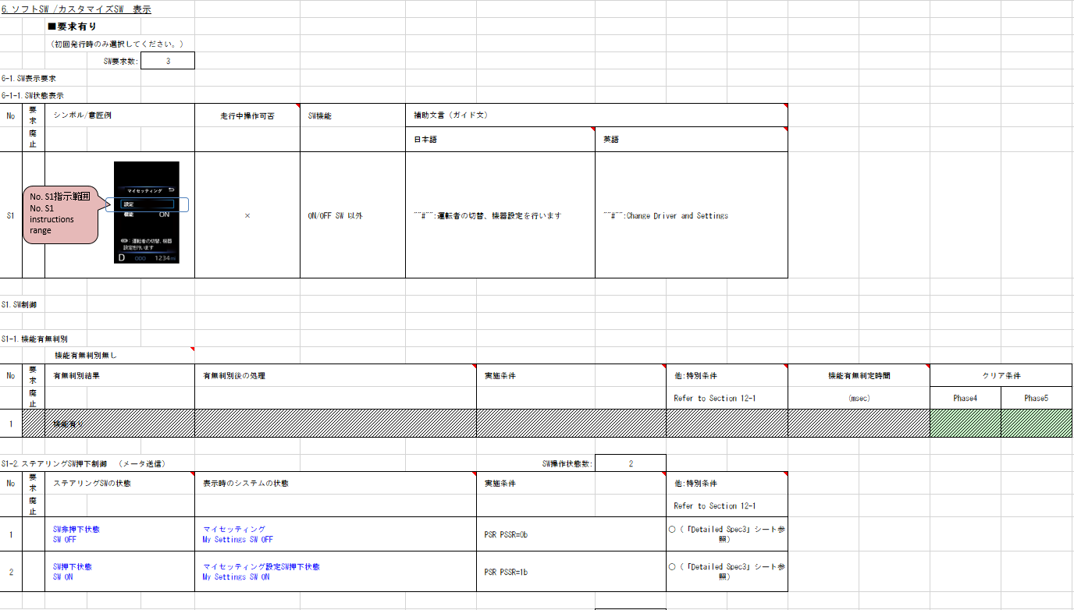
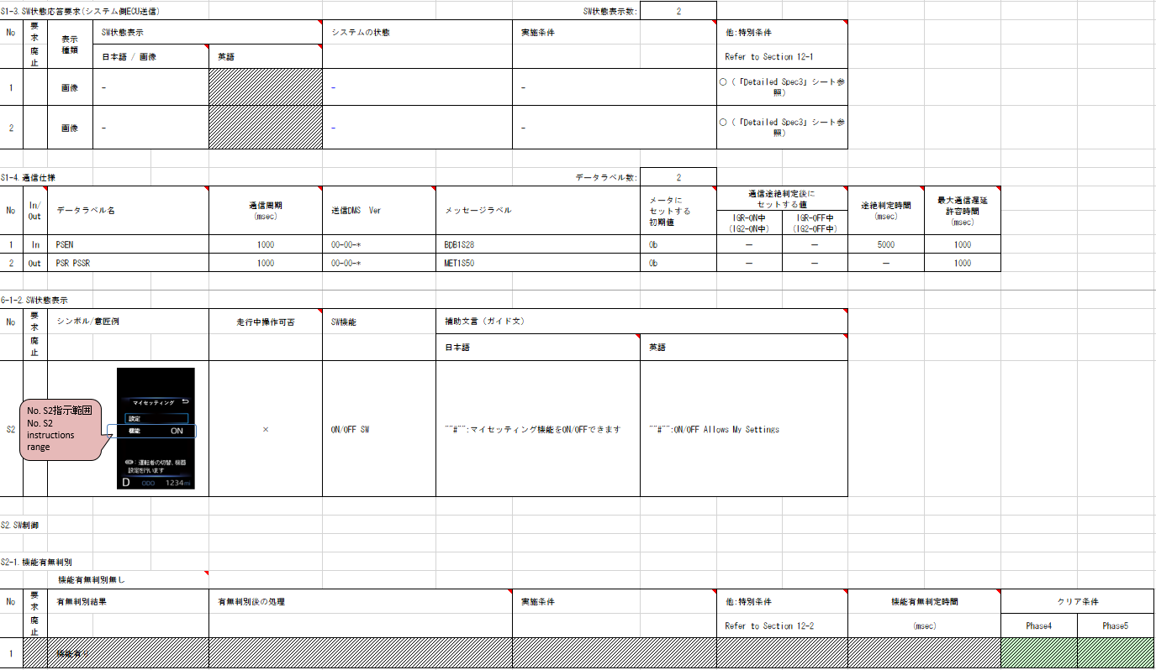
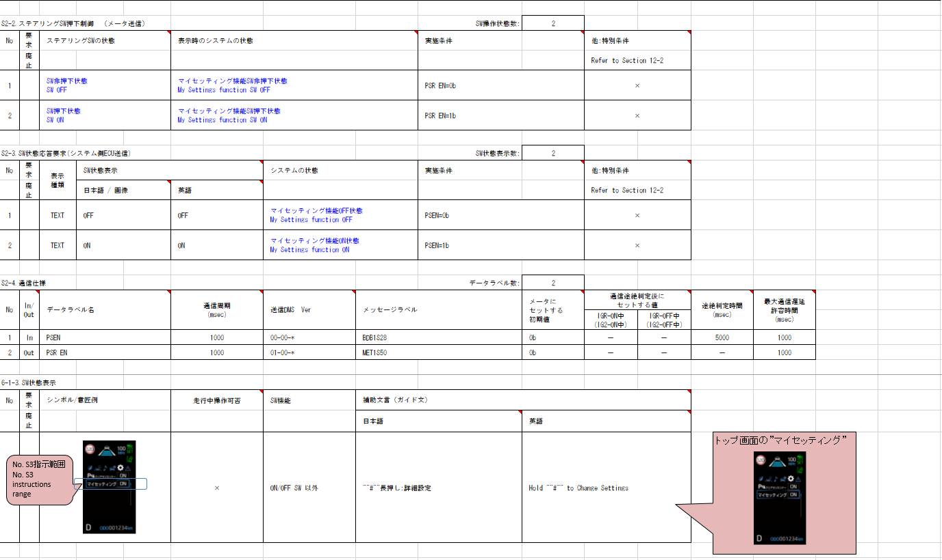
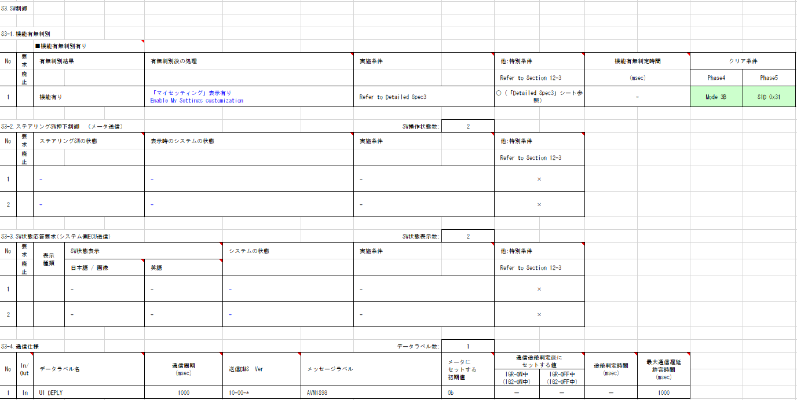
面企画#2 CVからの変更点は赤字で記載
04-C-C0変更点はVMIDとDetailed Spec2のみのため、Alertに影響無し
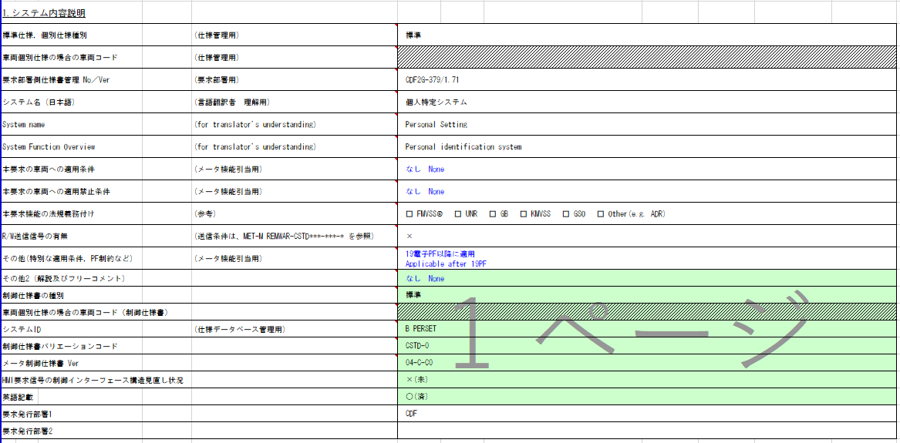

TT要求なし

実施条件にエッジが含まれるが、
変化前の値に制限は無く、VSV側でレベル通知で判定可能なため、 Alertではエッジ判定不要とする

BC要求あり
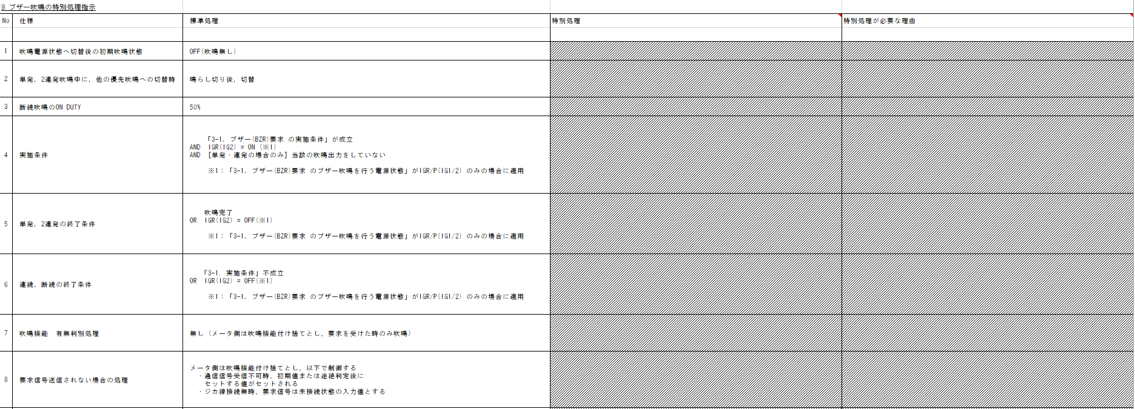
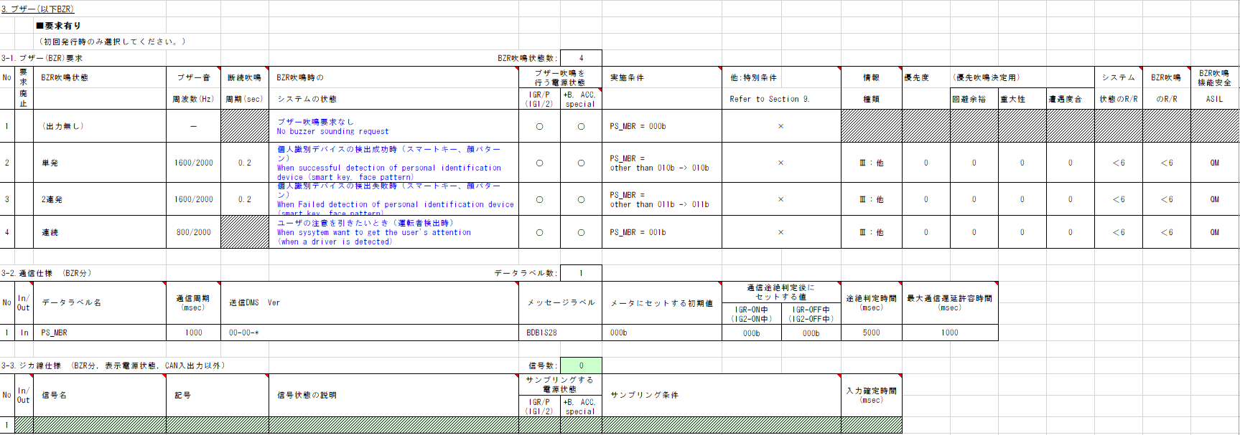
動作電源は+B
特別条件なし
B_PERSET判定
Table Type | Index
 | 入力 |  |  |  |  |  |  |  |  |  | REQ | 振る舞い
種類 | Vehicle Operation Mode |  |  |  |  |  |  |  | CAN | CAN | ALERT_CH_B_PERSET | TT | PD | BC | RW
有効電源状態 | - | - | - | - | - | - | - | - | +B | +B | ALERT_VOM_BAT_WT
端子名称/ メッセージラベル | VOM |  |  |  |  |  |  |  | BDB1S28 | BDB1S28
信号名(データラベル) | RWT_EN | [reserved] | VCS_ON | IGN_ON | IGN_OFF_WT | IGN_OFF | BAT_WT | BAT_AO | BDB1S28_STS | PS_MBR_SIG | 判定結果
取り得る値 | 0b/ 1b | - | 0b/ 1b | 0b/ 1b | 0b/ 1b | 0b/ 1b | 0b/ 1b | 0b/ 1b | 通常(00b)/ 未受信(01b)/ 通信途絶(10b)/ 未受信通信途絶(11b) | 吹鳴要求なし(000b)/ 運転者検出(001b)/ デバイス検出成功(010b)/ デバイス検出失敗(011b)/ 未定義(上記以外) | UNKNOWN/ SINGLE/ DOUBLE/ ON |  |  | -/ 単発/ 2連発/ 連続
BAT_WT-ON + 通常 + 吹鳴要求なし | * | * | * | * | * | * | 1b | * | 00b | 000b | UNKNOWN |  |  | -
BAT_WT-ON + 通常 + 運転者検出 | * | * | * | * | * | * | 1b | * | 00b | 001b | ON |  |  | 連続
BAT_WT-ON + 通常 + デバイス検出成功 | * | * | * | * | * | * | 1b | * | 00b | 010b | SINGLE |  |  | 単発
BAT_WT-ON + 通常 + デバイス検出失敗 | * | * | * | * | * | * | 1b | * | 00b | 011b | DOUBLE |  |  | 2連続
MET-M_REMWAR-CSTD-1-08-A-C0.xlsx
に該当する信号の記載がないため、RWなし
通信途絶時は非吹鳴
BAT_WT-ON + 通常 + 未定義 | * | * | * | * | * | * | 1b | * | 00b | 100b | UNKNOWN |  |  | -
初期値は非吹鳴
BAT_WT-ON + 通常 + 未定義 | * | * | * | * | * | * | 1b | * | 00b | 101b | UNKNOWN |  |  | -
BAT_WT-ON + 通常 + 未定義 | * | * | * | * | * | * | 1b | * | 00b | 110b | UNKNOWN |  |  | -
BAT_WT-ON + 通常 + 未定義 | * | * | * | * | * | * | 1b | * | 00b | 111b | UNKNOWN |  |  | -
BAT_WT-ON + 未受信 + * | * | * | * | * | * | * | 1b | * | 01b | ***b | UNKNOWN |  |  | -
BAT_WT-ON + 通信途絶 + * | * | * | * | * | * | * | 1b | * | 10b | ***b | UNKNOWN |  |  | -
BAT_WT-ON + 未受信通信途絶 + * | * | * | * | * | * | * | 1b | * | 11b | ***b | UNKNOWN |  |  | -
PD要求なし
BAT_WT-OFF + * | * | * | * | * | * | * | 0b | * | ***b | ***b | UNKNOWN |  |  | -

Indexに使用する

VMIDは画面遷移を伴う制御が必要となり、VSV側で行うため、Alert責務外

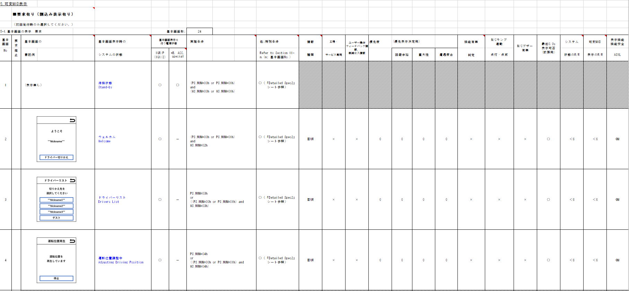
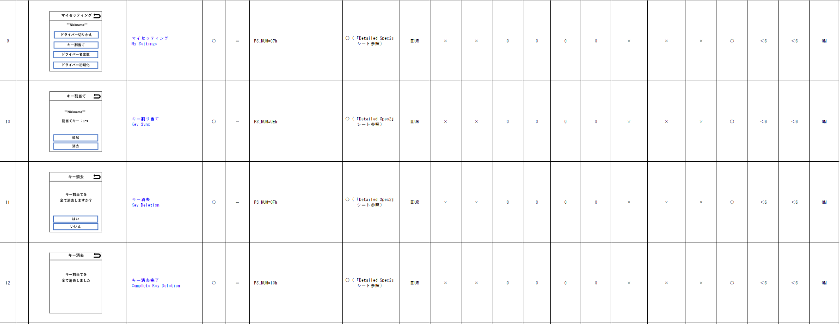
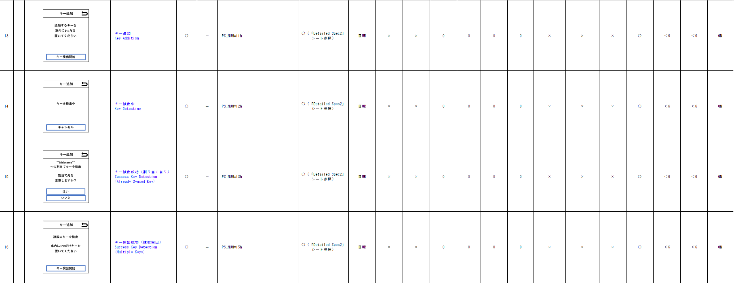
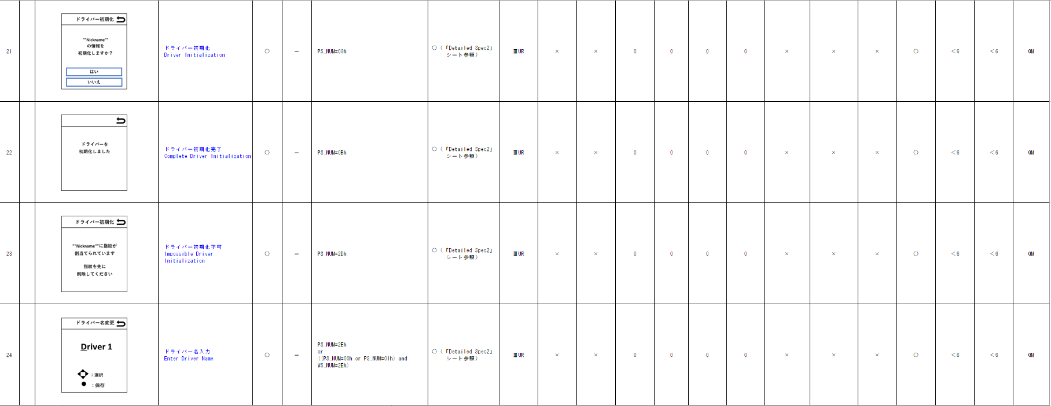
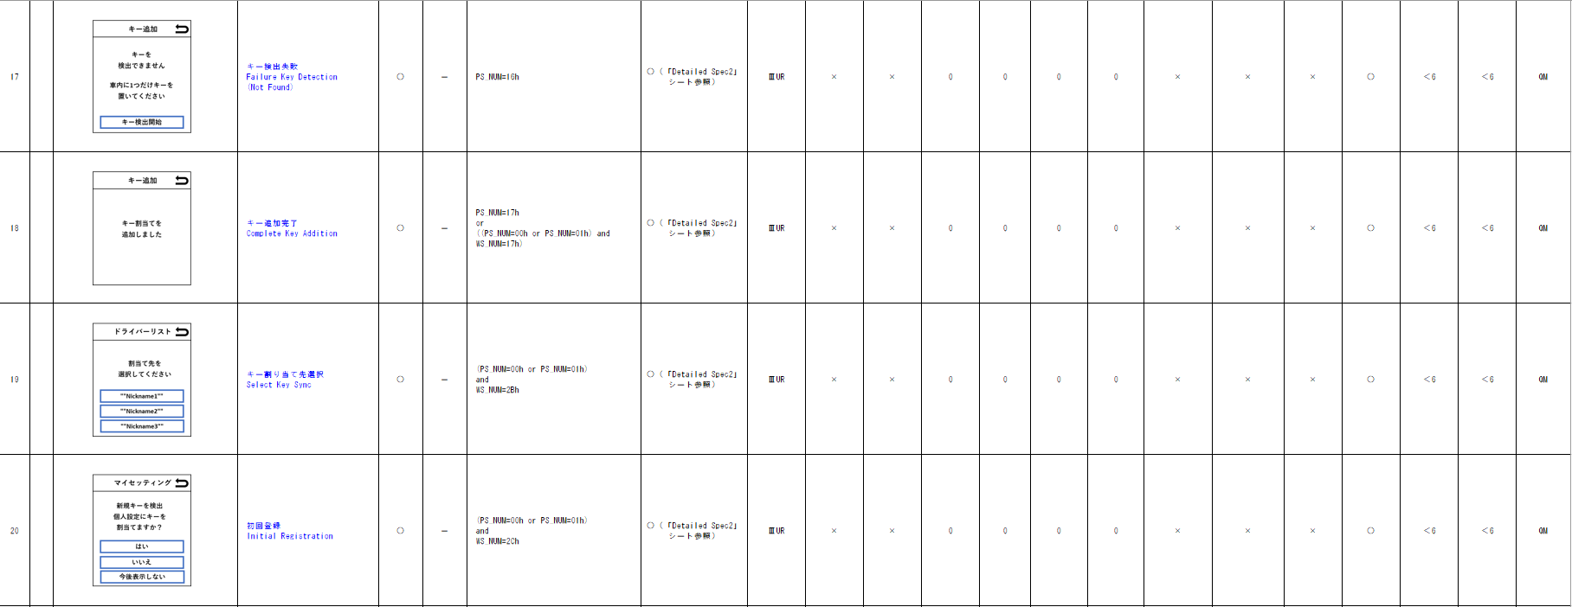

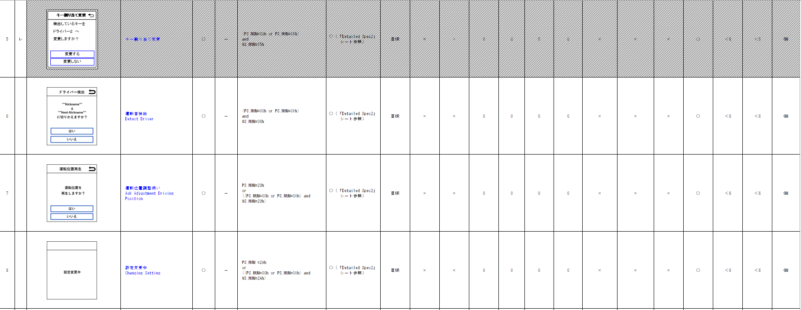

SWは画面遷移を伴う制御が必要となり、VSV側で行うため、Alert責務外

